Pipe
 |  |  |  |  |  | 0.79033066943
Csővezeték hőveszteségének számítása
A csővezeték hőveszteségének előzetes kiszámítása |  |  |  | Tájékoztató adatok (további információ az alkalmazás ismertetőkben található)

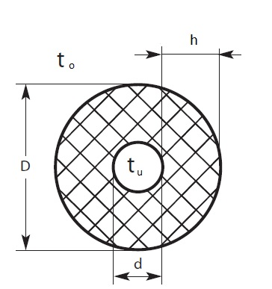
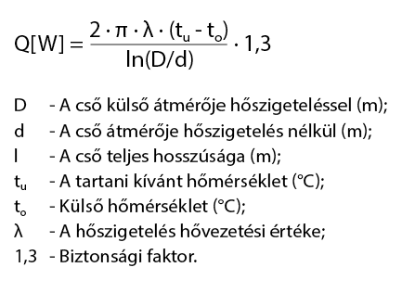
 | A szürke cellákba kell az adatokat bevinni

 | A rendszer adatai
 | A cső hosszúsága | 10 | m
 | A cső külső átmérője, d | 50 | mm
 | Hőszigetelés vastagsága, h | 40 | mm
 | A hőszigetelés hővezetési tényezője, λ | 0.037 | W/(m·°C)
 | Kívánt hőmérséklet, tu | 5 | °C
 | Legalacsonyabb külső hőmérséklet, to | -10 | °C
 | Feszültség | 230 | V
 | Biztonsági faktor | 1.3 | Javasolt érték: 1,3
 | A cső anyaga | Műanyag
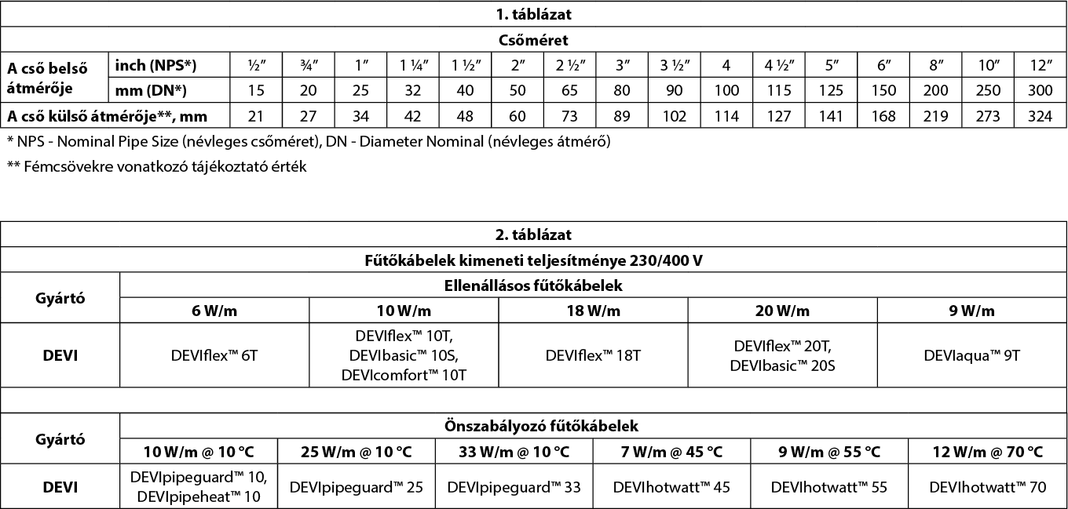
 | Számítási eredmények
 | Hőveszteség, q (biztonsági faktorral növelt) | 4.7 | W/m

 | A fűtőkábel fajtája | Ellenállásos kábel
 | DEVIflex 6T | 6.0 | W/m
 | 1 m csőre fektetendő kábelek száma | 1
 | A kábel számított hosszúsága | 10 | m
 | Számított teljes teljesítmény | 60 | W
 | Alumínium szalag | 10 | m
 | Termosztát | DEVIreg™ 330 (+5 ... +45°C)

 | Fontos tudnivalók!
 | 1. megjegyzés: műanyag csövek esetében az ellenállásos fűtőkábel teljesítménye ne haladja meg a 10 W/m-t. Ez a korlátozás nem vonatkozik az önszabályozó kábelekre.
 | 2. megjegyzés: ha a feszültség 220V, a kábel teljesítményét 0,915 szorzóval kell számolni.
 | 3. megjegyzés: használjon öntapadó alumínium rögzítőszalagot a kábel teljes hosszában a kábel alatt (műanyag csövek esetében kötelező), illetve a kábel felett.
 | 4. megjegyzés: termosztátot minden esetben javasolt beépíteni. |  |  |  | Műszaki segítség: EH@danfoss.com

